Баги
Number | Title | Priority | Preconditions | Steps | Result | Enviroment | Comment
BR-1 | На странице "О нас" поле "найти питомца" не отправляет поисковой запрос | Critical | 1)переход на страницу http://130.193.37.179/app/about? | 1)нажать мышкой на поле "Найти питомца" 2) ввести имя любого питомца 3) нажать Enter | Результат: страница перезагружается. Поискового запроса нет. Ожидаемый результат: переход на страницу с результатом поиска. | Windows 10 Google Chrome 90.0.4430.93, (64 бит)
BR-2 | Ссылки на соц.сети в футтере не работают | Minor | 1)переход на страницу http://130.193.37.179/app/about? | 1) в футтере нажать на иконку Инстаграмма/ Тик тока/ телеграмма/ ютуба | Результат: ничего не происходит Ожидаемый результат: переход на страницу соц.сети | Windows 10 Google Chrome 90.0.4430.93, (64 бит)
BR-3 | фильтр по статусу через кнопку "питомцы без дома" выводит не все результаты | Minor | 1)переход на страницу http://130.193.37.179/app/pets | 1) нажимаем на кнопку "питомцы без дома" | Результат: появилось 2 карточки "Гоша", "Барон" Ожидаемый результат: 3 карточки "Гоша", "Барон" "Сэм" | Windows 10 Google Chrome 90.0.4430.93, (64 бит) | нашёл причину: У сэма статус Null , должен быть Out_home (скришот 1)
BR-3.5 | фильтр по статусу на странице http://130.193.37.179/app/pets работает некорректно | Minor | 1)переход на страницу http://130.193.37.179/app/pets | 1)нажать на поле "сортировать по" 2)выбрать сортировку "статус"/"статус(назад)" | Результат:некорректная сортировка Ожидаемый результат: корректная сортировка | Windows 10 Google Chrome 90.0.4430.93, (64 бит) | причина как у бага выше
BR-5 | Фильтр возраст позволяет вводить отрицательные значения | Minor | 1)переход на страницу http://130.193.37.179/app/pets | 1) нажать несколько раз на стрелку вниз в поле возраст | Результат:отрицательное значение Ожидаемый результат: остановка значения на 0 | Windows 10 Google Chrome 90.0.4430.93, (64 бит) |  | скриншот 1
BR-6 | В инструменте поиска "порода" отсутствует такса | Minor | 1)переход на страницу http://130.193.37.179/app/pets | 1) нажать на поле порода | Результат:отсутствие таксы как породы Ожидаемый результат: присутствие таксы | Windows 10 Google Chrome 90.0.4430.93, (64 бит)
BR-7 | В инструменте поиска "вид животного" кот и кошка перепутаны | Minor | 1)переход на страницу http://130.193.37.179/app/pets | 1) нажать на поле вид животного 2)выбрать кошка | Результат:результат запроса содержит животных которые относятся к виду виду"кот" Ожидаемый результат: отсутствие результата поиска | Windows 10 Google Chrome 90.0.4430.93, (64 бит) | ошибка в базе данных питомца а не в инструменте поиска (скриншот 1)
BR-8 | фильтр по регистрационному номеру на странице http://130.193.37.179/app/pets работает некорректно | Minor | 1)переход на страницу http://130.193.37.179/app/pets | 1)нажать на поле "сортировать по" 2)выбрать сортировку "регистрационный номер"/"регистрационный номер(назад)" | Результат:происходит сортировка по параметру doc Ожидаемый результат: сортировка по параметру reg_num | Windows 10 Google Chrome 90.0.4430.93, (64 бит) | я может не прав но там вроде не корректно сортирует
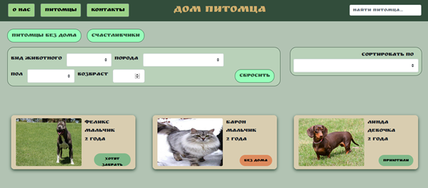
BR- 9 | нет названий полей в форме на забор питомцев | Minor | 1)переход на страницу http://130.193.37.179/app/pets/517d137a-d05e-48bc-b1c0-cfeb09e06f23 | 1)нажать на кнопку "приютить" | Результат:слева от полей ввода field.name Ожидаемый результат:слева от полей ввода названия полей | Windows 10 Google Chrome 90.0.4430.93, (64 бит)
BR-10 | в форме на забор питомцев в полях "имя" и "фамиля" можно вводить спец символы и числа | Major | 1)переход на страницу http://130.193.37.179/app/pets/517d137a-d05e-48bc-b1c0-cfeb09e06f23 | 1)нажать на кнопку "приютить" 2) в поле Имя ввести "!&#*^$342" | Результат:нет ошибки некорректного имени Ожидаемый результат:ошибка о невозможности такого имени | Windows 10 Google Chrome 90.0.4430.93, (64 бит)
BR-11 | Присутствует кнопка "приютить" у уже забраных животных | Major | 1)переходим на страницу http://130.193.37.179/app/pets/517d137a-d05e-48bc-b1c0-cfeb09e06f23 | 1)нажать на кнопку "приютить" | результат: открывается форма для забора питомца Ожидаемый реззультат: отсутствие кнопки/кнопка не работает/ выдаёт ошибку что питомеца уже приютили | Windows 10 Google Chrome 90.0.4430.93, (64 бит)
BR -12 | главная страница сайта несоответсвтвует скриншоту заказчика | Major | 1)переход на страницу http://130.193.37.179/app/pets | 1) смотрим на скриншот заказчика (скриншот 2) 2) смотрим на то что есть (скриншот 3) | результат: стиль инструмента поиска отличается Ожтдаемый результат: скриншотыы одинаковые | Windows 10 Google Chrome 90.0.4430.93, (64 бит)
 |  |  |  |  |  |  |  |  |  | скриншот 2

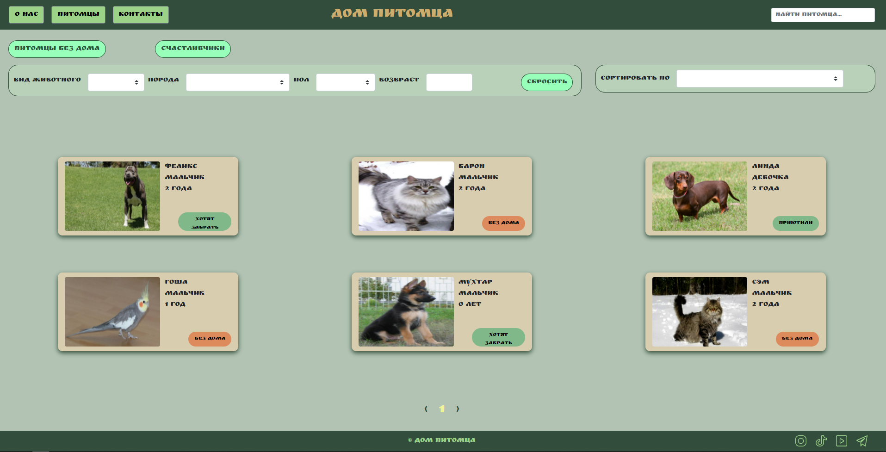

 |  |  |  |  |  |  |  |  | скриншот 3

 |  |  |  |  |  |  |  |  | скриншот 3

